Дефект 1
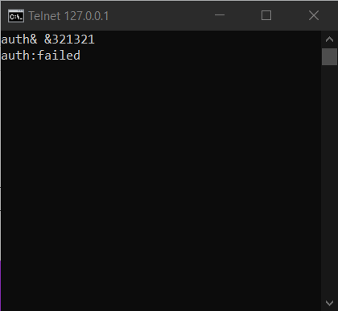
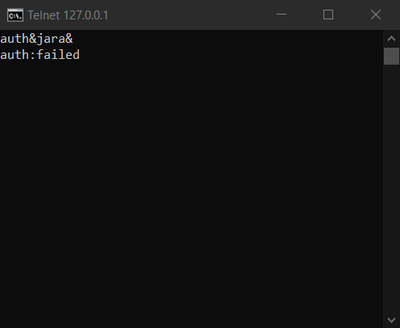
Название | Предупреждение об отсутствии логина и пароля
№ дефекта | 1, 2 | № тест-кейса | А01
Проект | Сервер | Компонент | Регистрация
Статус | Closed | Номер версии | от 04.06.2022
Важность: | Minor | Приоритет: | Low
Назначен на |  | Автор | Левченко
Описание | Шаги воспроизведения первого деффекта 1 Запустить сервер 2 Ввести при аутентификации в поле пароль 321321 Ожидаемый результат: Появление предупреждения, что не введён логин. Наблюдаемый результат: сообщение о том, что вход неудался Шаги воспроизведения второго деффекта 1 Запустить сервер 2 Ввести при аутентификации в поле логин jara Ожидаемый результат: Появление предупреждения, что не введён пароль. Наблюдаемый результат: сообщение о том, что вход неудался
Вложения | добавляют скрины дефекта

Дефект 2
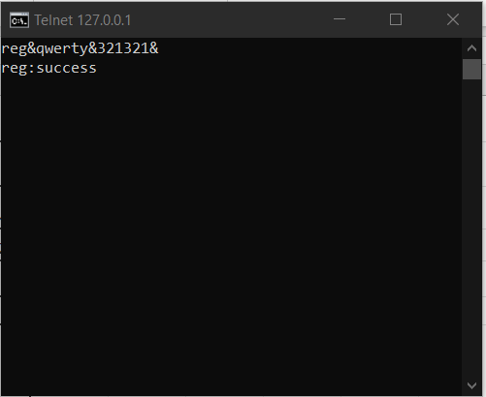
Название | Предупреждение об отсутствии логина и пароля
№ дефекта | 1, 2 | № тест-кейса | А01
Проект | Сервер | Компонент | Регистрация
Статус | Closed | Номер версии | от 04.06.2022
Важность: | Minor | Приоритет: | Low
Назначен на |  | Автор | Левченко
Описание | Шаги воспроизведения первого деффекта 1 Запустить сервер 2 Ввести при регистрации в поле пароль 321321, логин qwerty Ожидаемый результат: Появление предупреждения, что не введён email. Наблюдаемый результат: сообщение о том, что регистрация успешна
Вложения | добавляют скрины дефекта

Дефект 3
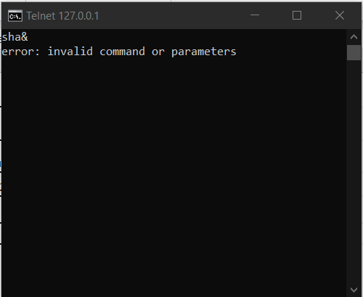
Название | Предупреждение об отсутствии логина и пароля
№ дефекта | 1, 2 | № тест-кейса | А01
Проект | Сервер | Компонент | Функционал
Статус | Closed | Номер версии | от 04.06.2022
Важность: | Minor | Приоритет: | Low
Назначен на |  | Автор | Левченко
Описание | Шаги воспроизведения первого деффекта 1 Запустить сервер 2 Ввести при выполнении команды sha пустую строку Ожидаемый результат: Появление предупреждения, что введена пустая строка. Наблюдаемый результат: сообщение о том, что команда или параметры неверны.
Вложения | добавляют скрины дефекта

